상품제안서
엘라 메탈펜 | 상품코드: F03782

 |  |  |  |  |  |  | 02-412-0044 | www.easy1.co.kr
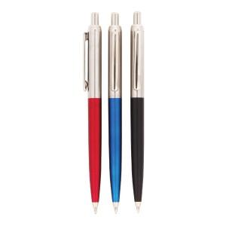 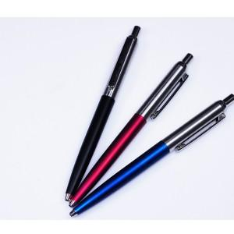 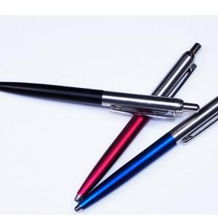

【상세/제작정보】

【인쇄/포장옵션】 | 실크, 레이저 / OPP(비닐)

【공급단가】 | 수량 | 500~ | 1,000~ | 2,000~ | 3,000~ | 5,000~
*VAT별도 | 단가 | 700원 | 680원 | 650원 | 620원 | 610원

【상품 URL】 | http://www.easy1.co.kr/src/goods_detail.php?gdno=3782

